Oxidative Stress
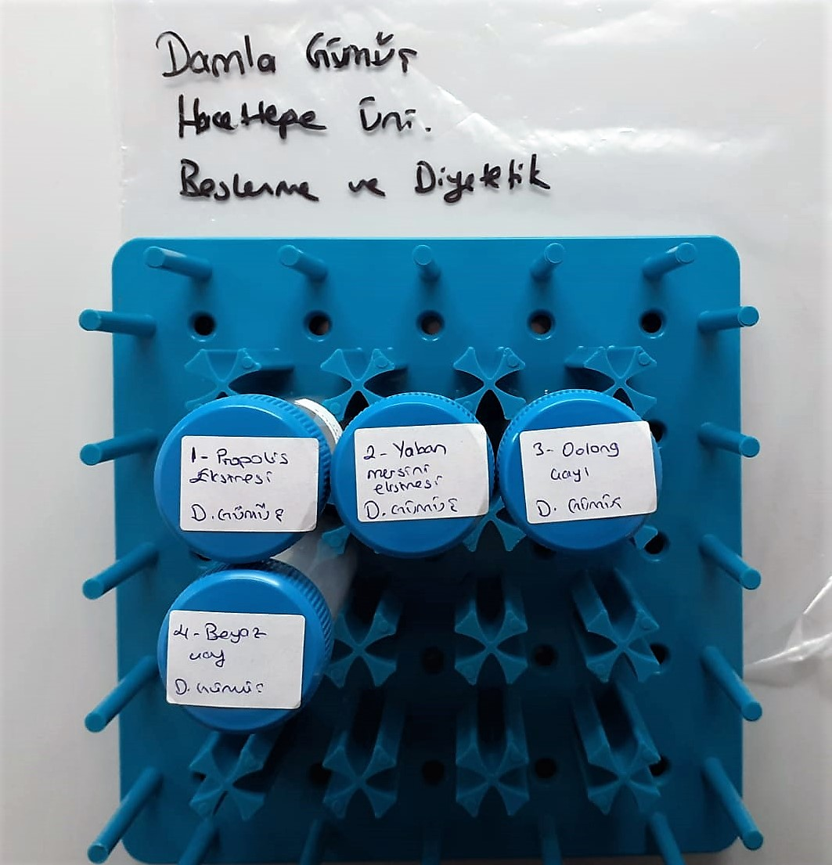
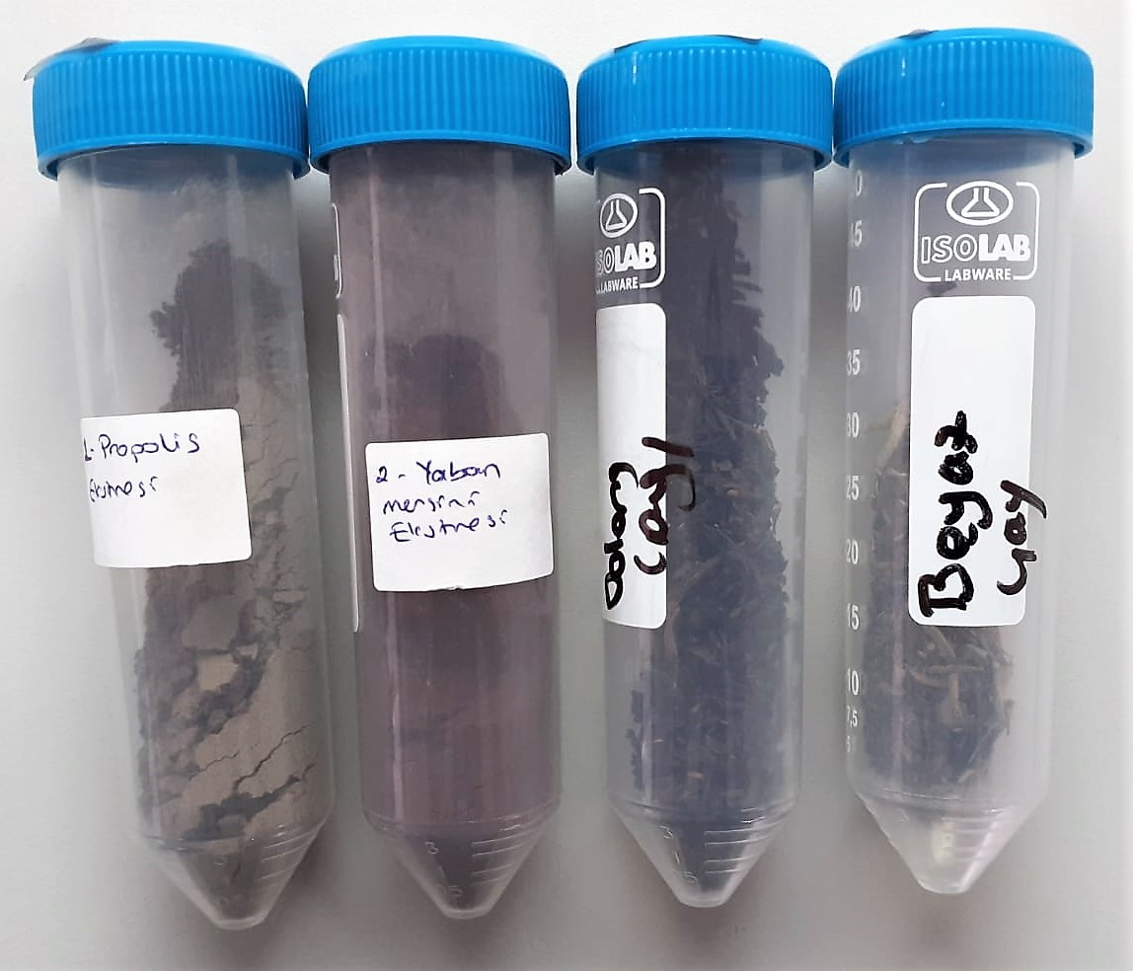
Numune Adı | TAS(mmol/L) | TOS (µmol/L) | OSI
propolis | 2.91 | 97.32 | 3.344
propolis (2.tekrar) | 2.88 | 99.24 | 3.446
yaban mersini | 3.43 | 12.14 | 0.354
yaban mersini (2.tekrar) | 3.48 | 15.34 | 0.441
oolong çayı | 2.8 | 60.6 | 2.164
oolong çayı (2.tekrar) | 2.78 | 73.48 | 2.643
beyaz çay | 2.8 | 26.6 | 0.950
beyaz çay (2.tekrar) | 2.8 | 26.79 | 0.957

TAS: Total Antıoxıdant Status (Relassay marka)
TOS: Total Oxıdant Status (Relassay marka)
OSI: Oxidatıve Stress Index
Kullanılan cihaz: Mindray marka BS300 model tam otomatik biyokimya cihazı

Hemojenizasyon işlemi:
2ml metanol (Merck cat.no: 1.06009.2511) ile 2ml distile su karışımı yapıldı.
0.4 gr maddeden eklendi. 1 dk. boyunca vortex yapıldı. 30 dk. 70°C sıcaklıkta inkübe edildi. Daha sonra +4°C 7000 rpm'de 2 dk santrifüj edildi
üstteki sıvı alınıp supernatan serum olarak tam otomatik cihazda çalışıldı.
Not: Yaban mersini diğer numunelerden farklı olarak +4°C 15000rpm de santrifüj edilmiştir.

Toplam Fenolik Madde
Toplam Fenolik Madde Tayini
 | kons. | absorbans
std1 | 40 | 0.102
std2 | 80 | 0.211
std3 | 120 | 0.324
std4 | 160 | 0.436
std5 | 200 | 0.547
std6 | 250 | 0.702
std7 | 300 | 0.816

Numune | absorbans | Sonuç | Gallik asit konsantrasyon (mg/L)
propolis | 0.696 | 252.03
propolis (2.tekrar) | 0.588 | 213.4
yaban mersini | 0.938 | 338.4
yaban mersini (2.tekrar) | 0.978 | 352.7
oolong çayı | 0.733 | 265.2
oolong çayı (2.tekrar) | 0.73 | 264.1
beyaz çay | 0.725 | 262.3
beyaz çay (2.tekrar) | 0.711 | 257.3

Hemojenizasyon işlemi:
2ml metanol (Merck cat.no: 1.06009.2511) ile 2ml distile su karışımı yapıldı.
0.4 gr maddeden eklendi. 1 dk. boyunca vortex yapıldı. 30 dk. 70°C sıcaklıkta inkübe edildi. Daha sonra +4°C 7000 rpm'de 2 dk santrifüj edildi
üstteki sıvı alınıp supernatan serum olarak çalışıldı.
Not: Yaban mersini diğer numunelerden farklı olarak +4°C 15000rpm de santrifüj edilmiştir.

